Course Overview
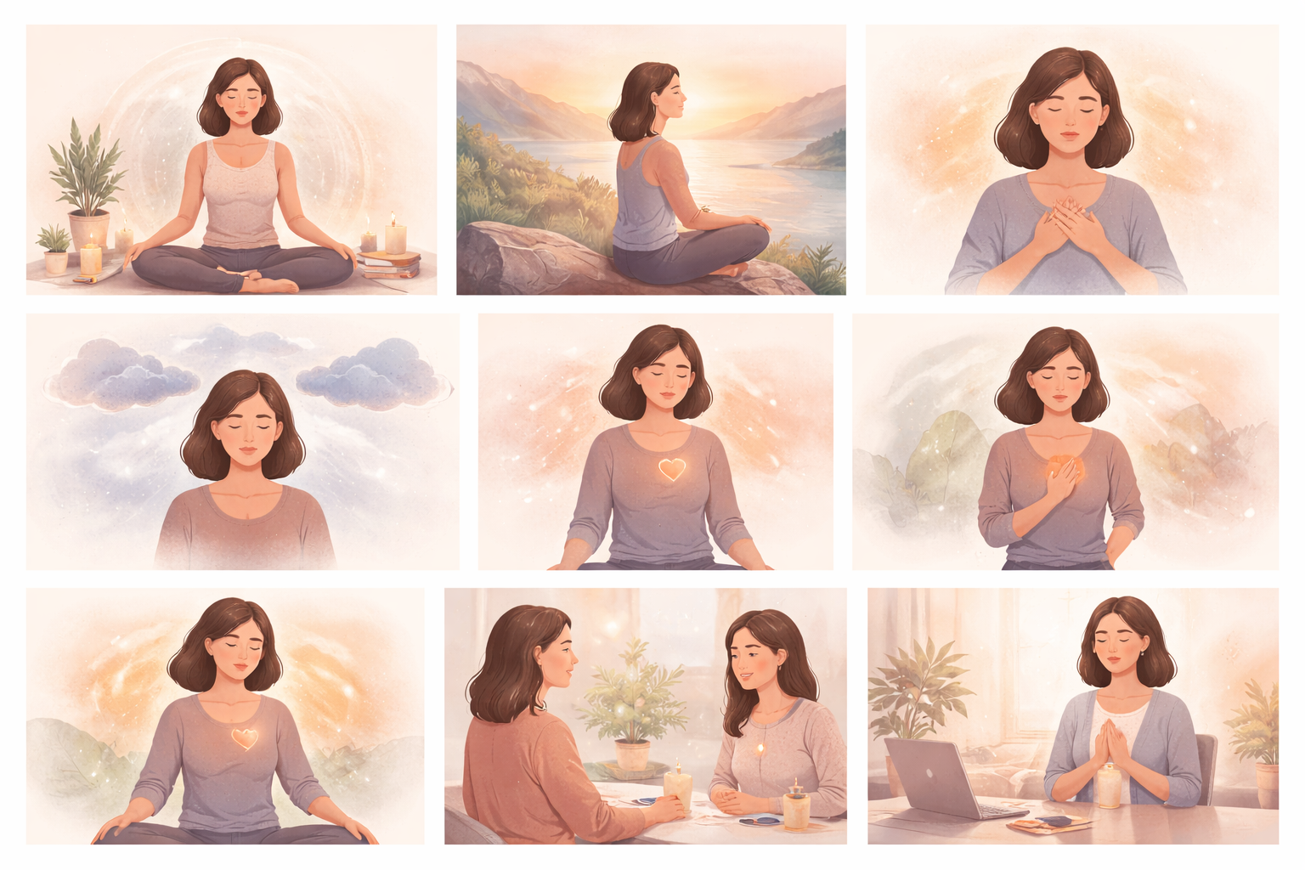
Course Title | Day | Target Audience | Estimated Duration (minutes) | Learning Goal (1 sentence) | Category
Chvíle vědomé meditace | 8 | ženy – účastnice kurzu | x | Dopřej si prostor ke zpomalení a znovunapojení prostřednictvím vedené cesty k vědomým chvílím. Pěstuj svou vnitřní sílu a uvědomění, abyste mohla ke každému rozhodnutí a interakci přistupovat s jasností a sebedůvěrou.

